概要５ 自然動態（出生・死亡）
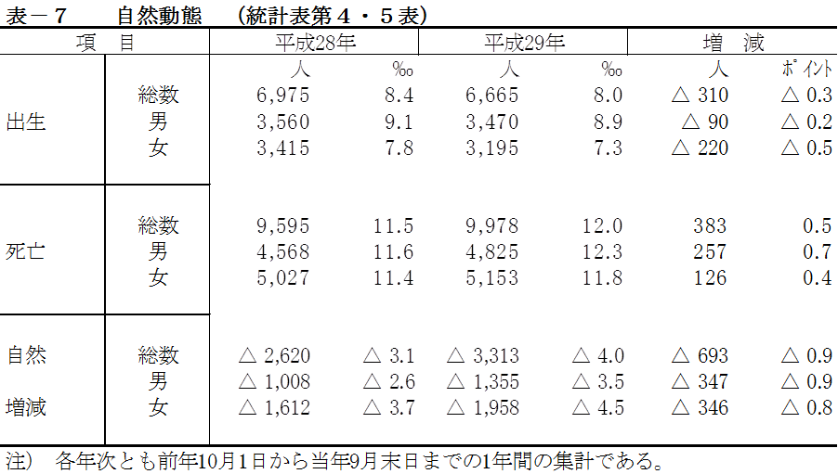
５ |  | 自然動態
 | （１） |  | 出生・死亡
 |  | この1年間の自然増減数(出生－死亡)
 |  | は、3,313人減少(男1,355人減少、女
 |  | 1,958人減少)となった。
 |  | 内訳は､出生6,665人(男3,470人、女
 |  | 3,195人)､死亡9,978人(男4,825人、女
 |  | 5,153人)で、前年に比べ､出生は310人
 |  | の減少､死亡は383人の増加となっている。
 |  | なお､この1年間の出生率は8.0‰、
 |  | 死亡率は12.0‰､自然増減率は△4.0‰と
 |  | なり､前年に比べ出生率は0.3ポイント減、
 |  | 死亡率は0.5ポイント増、自然増減率は0.9ポイント減となっている。
 |  | 死亡を5歳階級別にみると、最も多いのは85～89歳 2,170人(総数の21.7％)、次いで
 |  | 90～94歳 1,940人(19.4％)、80～84歳 1,593人(16.0％)となっている。また、65歳以上
 |  | の死亡は 9,051人で、総数の90.7％となっている。

 |  |  | 表-8 年齢別男女別死亡 (⇒統計表第6表) |  |  |  |  |  |  |  |  |  | (単位:人)
 |  |  | 年 齢 | 総 数 | 男 | 女 | 年 齢 | 総 数 | 男 | 女 | 年 齢 | 総 数 | 男 | 女
 |  |  | 0-4 | 19 | 16 | 3 | 35-39 | 36 | 23 | 13 | 70-74 | 612 | 419 | 193
 |  |  | 0 | 13 | 12 | 1 | 35 | 8 | 5 | 3 | 70 | 120 | 92 | 28
 |  |  | 1 | 2 | 1 | 1 | 36 | 5 | 1 | 4 | 71 | 86 | 53 | 33
 |  |  | 2 | 1 | 0 | 1 | 37 | 5 | 4 | 1 | 72 | 120 | 90 | 30
 |  |  | 3 | 2 | 2 | 0 | 38 | 9 | 9 | 0 | 73 | 151 | 98 | 53
 |  |  | 4 | 1 | 1 | 0 | 39 | 9 | 4 | 5 | 74 | 135 | 86 | 49
 |  |  | 5-9 | 1 | 1 | 0 | 40-44 | 62 | 36 | 26 | 75-79 | 983 | 597 | 386
 |  |  | 5 | 0 | 0 | 0 | 40 | 12 | 6 | 6 | 75 | 168 | 108 | 60
 |  |  | 6 | 1 | 1 | 0 | 41 | 8 | 4 | 4 | 76 | 172 | 117 | 55
 |  |  | 7 | 0 | 0 | 0 | 42 | 16 | 9 | 7 | 77 | 190 | 119 | 71
 |  |  | 8 | 0 | 0 | 0 | 43 | 15 | 9 | 6 | 78 | 213 | 120 | 93
 |  |  | 9 | 0 | 0 | 0 | 44 | 11 | 8 | 3 | 79 | 240 | 133 | 107
 |  |  | 10-14 | 5 | 3 | 2 | 45-49 | 94 | 54 | 40 | 80-84 | 1,593 | 880 | 713
 |  |  | 10 | 2 | 1 | 1 | 45 | 15 | 10 | 5 | 80 | 251 | 141 | 110
 |  |  | 11 | 0 | 0 | 0 | 46 | 18 | 10 | 8 | 81 | 256 | 152 | 104
 |  |  | 12 | 1 | 1 | 0 | 47 | 17 | 13 | 4 | 82 | 320 | 170 | 150
 |  |  | 13 | 2 | 1 | 1 | 48 | 21 | 12 | 9 | 83 | 357 | 202 | 155
 |  |  | 14 | 0 | 0 | 0 | 49 | 23 | 9 | 14 | 84 | 409 | 215 | 194
 |  |  | 15-19 | 4 | 3 | 1 | 50-54 | 120 | 73 | 47 | 85-89 | 2,170 | 1,050 | 1,120
 |  |  | 15 | 1 | 1 | 0 | 50 | 23 | 17 | 6 | 85 | 403 | 204 | 199
 |  |  | 16 | 1 | 0 | 1 | 51 | 18 | 10 | 8 | 86 | 458 | 250 | 208
 |  |  | 17 | 0 | 0 | 0 | 52 | 28 | 14 | 14 | 87 | 444 | 207 | 237
 |  |  | 18 | 1 | 1 | 0 | 53 | 22 | 16 | 6 | 88 | 460 | 207 | 253
 |  |  | 19 | 1 | 1 | 0 | 54 | 29 | 16 | 13 | 89 | 405 | 182 | 223
 |  |  | 20-24 | 13 | 10 | 3 | 55-59 | 177 | 123 | 54 | 90-94 | 1,940 | 656 | 1,284
 |  |  | 20 | 3 | 2 | 1 | 55 | 34 | 27 | 7 | 90 | 468 | 188 | 280
 |  |  | 21 | 3 | 2 | 1 | 56 | 29 | 18 | 11 | 91 | 431 | 159 | 272
 |  |  | 22 | 3 | 2 | 1 | 57 | 28 | 15 | 13 | 92 | 392 | 133 | 259
 |  |  | 23 | 2 | 2 | 0 | 58 | 44 | 31 | 13 | 93 | 369 | 104 | 265
 |  |  | 24 | 2 | 2 | 0 | 59 | 42 | 32 | 10 | 94 | 280 | 72 | 208
 |  |  | 25-29 | 13 | 8 | 5 | 60-64 | 358 | 244 | 114 | 95歳以上 | 1,133 | 188 | 945
 |  |  | 25 | 3 | 1 | 2 | 60 | 53 | 36 | 17 | 合計 | 9,978 | 4,825 | 5,153
 |  |  | 26 | 3 | 2 | 1 | 61 | 55 | 32 | 23
 |  |  | 27 | 1 | 1 | 0 | 62 | 80 | 58 | 22 | (再掲)
 |  |  | 28 | 3 | 2 | 1 | 63 | 74 | 49 | 25 | 0-14 | 25 | 20 | 5
 |  |  | 29 | 3 | 2 | 1 | 64 | 96 | 69 | 27 | 15-64 | 902 | 591 | 311
 |  |  | 30-34 | 25 | 17 | 8 | 65-69 | 620 | 424 | 196 | 65歳以上 | 9,051 | 4,214 | 4,837
 |  |  | 30 | 3 | 1 | 2 | 65 | 91 | 73 | 18 | 75歳以上 | 7,819 | 3,371 | 4,448
 |  |  | 31 | 4 | 3 | 1 | 66 | 110 | 70 | 40
 |  |  | 32 | 8 | 6 | 2 | 67 | 140 | 104 | 36
 |  |  | 33 | 5 | 4 | 1 | 68 | 133 | 85 | 48
 |  |  | 34 | 5 | 3 | 2 | 69 | 146 | 92 | 54

概要５ 自然動態（月別出生・死亡数、市町別自然動態）
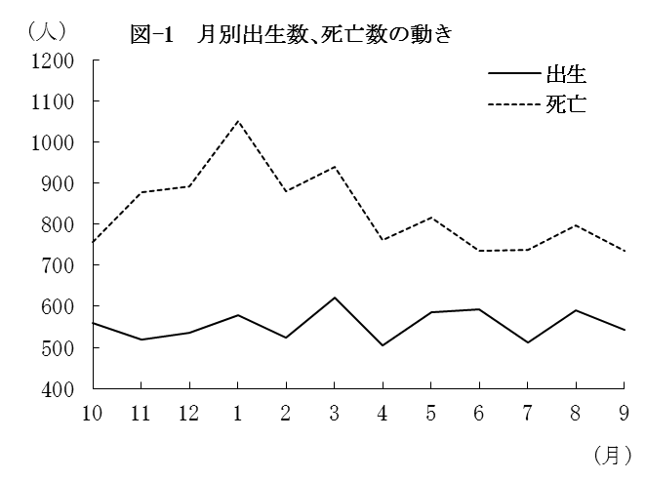
（２） |  | 月別出生数・死亡数の動き
 | 出生数・死亡数を月別にみると
 | 最も多い月は、出生数では3月の
 | 621人、死亡数は1月の1,051人と
 | なっている。
 | また、最も少ない月は、出生数
 | では4月の504人、死亡数は9月の
 | 734人となっている。

 |  | 表－9 月別出生・死亡数 （⇒統計表第４表） |  |  |  |  |  |  |  |  |  |  |  |  |  | (単位：人）
 |  |  |  | 合 計 | 28年 |  |  | 29年
 |  |  |  |  | 10月 | 11月 | 12月 | 1月 | 2月 | 3月 | 4月 | 5月 | 6月 | 7月 | 8月 | 9月
 |  | 出生者数 |  | 6,665 | 560 | 519 | 536 | 579 | 523 | 621 | 504 | 586 | 592 | 511 | 591 | 543
 |  | 死亡者数 |  | 9,978 | 757 | 878 | 891 | 1,051 | 879 | 940 | 762 | 816 | 736 | 737 | 797 | 734

（３） |  | 市町別自然動態
 | 出生率、死亡率、自然増減率の上位及び下位をそれぞれ5位までみると、表－10の
 | とおりである。
 | なお、出生率が死亡率を上回ったのは上峰町、鳥栖市の2市町(1市1町)で、それ以外の
 | 18市町(9市9町)では下回った。

 |  | 表-10 市町別自然動態 （⇒統計表第５表） |  |  |  |  |  |  |  |  |  |  |  |  |  |  | (単位：‰）
 |  | 順 位 |  | 出 生 率 |  |  |  | 死 亡 率 |  |  |  |  | 増 減 率

 |  | 上 位 | 1 | 江北町 |  |  | 10.1 | 大町町 |  |  |  | 18.6 | 上峰町 |  |  |  | 2.1
 |  |  | 2 | 上峰町 |  |  | 9.9 | 太良町 |  |  |  | 18.1 | 鳥栖市 |  |  |  | 1.2
 |  |  | 3 | 鳥栖市 |  |  | 9.6 | 白石町 |  |  |  | 15.6 | 吉野ヶ里町 |  |  |  | △ 1.2
 |  |  | 4 | 小城市 |  |  | 8.9 | 玄海町 |  |  |  | 15.2 | 小城市 |  |  |  | △ 2.4
 |  |  | 5 | 伊万里市 |  |  | 8.5 | 多久市 |  |  |  | 15.0 | 江北町 |  |  |  | △ 2.8

 |  | 下 位 | 1 | 玄海町 |  |  | 5.4 | 上峰町 |  |  |  | 7.8 | 大町町 |  |  |  | △ 12.7
 |  |  | 2 | 大町町 |  |  | 5.8 | 鳥栖市 |  |  |  | 8.4 | 太良町 |  |  |  | △ 11.7
 |  |  | 3 | 多久市 |  |  | 6.1 | 吉野ヶ里町 |  |  |  | 9.3 | 玄海町 |  |  |  | △ 9.9
 |  |  | 4 | 基山町 |  |  | 6.3 | 基山町 |  |  |  | 10.7 | 白石町 |  |  |  | △ 9.3
 |  |  | 5 | 白石町 |  |  | 6.4 | 小城市 |  |  |  | 11.2 | 多久市 |  |  |  | △ 8.9

